TX EEPROM
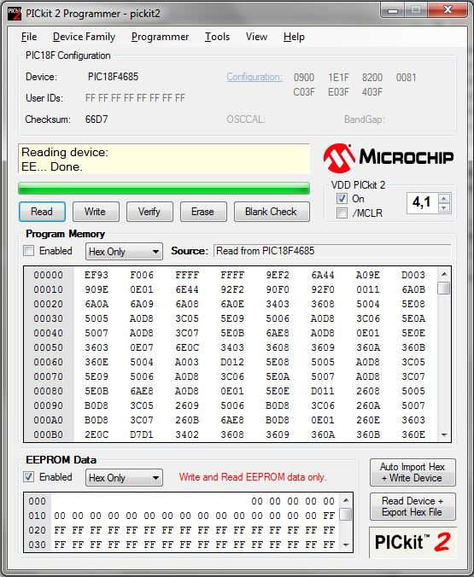
TX (для схемы без стабилизатора напряжения питания)
напряжение для индикации уровня 1 (min) - это минимальный уровень напряжения, ниже которого будет отправляться код тревоги "батарея разряжена"
 |  |  |  | EEPROM

указать ID номер датчика (1-20) | ID num (1-20) | 1 |  | num | dat | num | dat
указать напряжение Vref | Vref | 2.49 | номер ячейки и значение | 00 | 01
напряжение для индикации уровня 1 (min) | Ubat (Led #1) | 3.7 | номер ячейки и значение | 01 | 02 | 02 | B0
напряжение для индикации уровня 2 | Ubat (Led #2) | 3.8 | номер ячейки и значение | 03 | 02 | 04 | 9E
напряжение для индикации уровня 3 | Ubat (Led #3) | 3.9 | номер ячейки и значение | 05 | 02 | 06 | 8D
напряжение для индикации уровня 4 | Ubat (Led #4) | 4 | номер ячейки и значение | 07 | 02 | 08 | 7C
напряжение для индикации уровня 5 (max) | Ubat (Led #5) | 4.2 | номер ячейки и значение | 09 | 02 | 0A | 5E

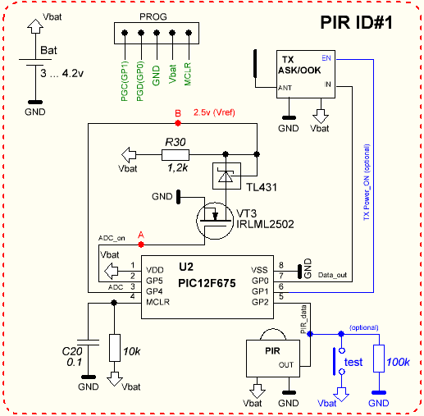

 |  |  |  |  |  |  |  | 01 | 02 | B0 | 02 | 9E | 02 | 8D | 02 | 7C | 02 | 5E

RX EEPROM
RX (для схемы без стабилизатора напряжения питания)
напряжение для индикации уровня 1 (min) - это минимальный уровень напряжения, при достижении которого будет выдаваться предупреждение о том, что батарея устройства разряжена
 |  |  |  | EEPROM

указать напряжение Vref | Vref | 2.48 |  | num | dat | num | dat
напряжение для индикации уровня 1 (min) | Ubat (Led #1) | 3.7 | номер ячейки и значение | 01 | 02 | 02 | AD
напряжение для индикации уровня 2 | Ubat (Led #2) | 3.8 | номер ячейки и значение | 03 | 02 | 04 | 9B
напряжение для индикации уровня 3 | Ubat (Led #3) | 3.9 | номер ячейки и значение | 05 | 02 | 06 | 8A
напряжение для индикации уровня 4 | Ubat (Led #4) | 4 | номер ячейки и значение | 07 | 02 | 08 | 7A
напряжение для индикации уровня 5 (max) | Ubat (Led #5) | 4.1 | номер ячейки и значение | 09 | 02 | 0A | 6A

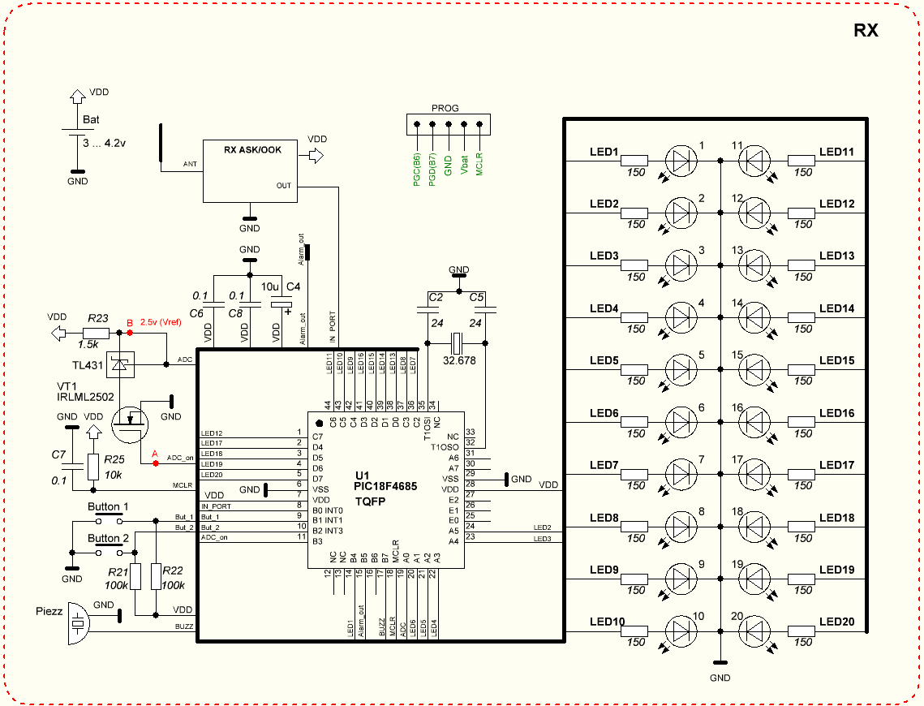

 |  |  |  |  |  |  |  | FF | 02 | AD | 02 | 9B | 02 | 8A | 02 | 7A | 02 | 6A

